КонсТабл
 |  |  | 4. Таблица консолидируемых расчетов |  |  |  |  |  |  |  |  |  | Форма 0503317 с.7

Выбытия | Наименование показателя | Код строки | Поступления |  |  |  |  |  |  |  |  |  | ИТОГО
 |  |  | бюджет субъекта Российской Федерации | бюджеты внутригородских муниципальных образований городов федерального значения | бюджеты муниципальных округов | бюджеты городских округов | бюджеты городских округов с внутригородским делением | бюджеты внутригородских районов | бюджеты муниципальных районов | бюджеты городских поселений | бюджеты сельских поселений | бюджет территориального государственного внебюджетного фонда
 | 1 | 2 | 3 | 4 | 5 | 6 | 7 | 8 | 9 | 10 | 11 | 12 | 13
 | Всего выбытий | 899 | - | - | - | - | - | - | - | - | - | - | -
 | Бюджет субъекта Российской Федерации | 900 | - | - | - | - | - | - | - | - | - | - | -
 | в том числе по видам выбытий:
 | субсидии | 901 | - | - | - | - | - | - | - | - | - | - | -
 | субвенции | 902 | - | - | - | - | - | - | - | - | - | - | -
 | дотации | 903 | - | - | - | - | - | - | - | - | - | - | -
 | иные межбюджетные трансферты | 904 | - | - | - | - | - | - | - | - | - | - | -
 | трансферты бюджету территориального фонда | 905 | - | - | - | - | - | - | - | - | - | - | -
 | возврат неиспользованных остатков субсидий, субвенций и иных межбюджетных трансфертов прошлых лет | 906 | - | - | - | - | - | - | - | - | - | - | -
 | выдача бюджетных кредитов другим бюджетам бюджетной системы Российской Федерации | 907 | - | - | - | - | - | - | - | - | - | - | -
 | уменьшение внутренних заимствований | 908 | - | - | - | - | - | - | - | - | - | - | -
 | обслуживание внутренних долговых обязательств (в части процентов, пеней и штрафных санкций по полученным бюджетным кредитам) | 909 | - | - | - | - | - | - | - | - | - | - | -
 | Бюджеты внутригородских муниципальных образований городов федерального значения | 910 | - | - | - | - | - | - | - | - | - | - | -
 | в том числе по видам выбытий:
 | субсидии | 911 | - | - | - | - | - | - | - | - | - | - | -
 | субвенции | 912 | - | - | - | - | - | - | - | - | - | - | -
 | дотации | 913 | - | - | - | - | - | - | - | - | - | - | -
 | иные межбюджетные трансферты | 914 | - | - | - | - | - | - | - | - | - | - | -
 | трансферты бюджету территориального фонда | 915 | - | - | - | - | - | - | - | - | - | - | -
 | возврат неиспользованных остатков субсидий, субвенций и иных межбюджетных трансфертов прошлых лет | 916 | - | - | - | - | - | - | - | - | - | - | -
 | выдача бюджетных кредитов другим бюджетам бюджетной системы Российской Федерации | 917 | - | - | - | - | - | - | - | - | - | - | -
 | уменьшение внутренних заимствований | 918 | - | - | - | - | - | - | - | - | - | - | -
 | обслуживание внутренних долговых обязательств (в части процентов, пеней и штрафных санкций по полученным бюджетным кредитам) | 919 | - | - | - | - | - | - | - | - | - | - | -

Выбытия | Наименование показателя | Код строки | Поступления |  |  |  |  |  |  |  |  |  | ИТОГО
 |  |  | бюджет субъекта Российской Федерации | бюджеты внутригородских муниципальных образований городов федерального значения | бюджеты муниципальных округов | бюджеты городских округов | бюджеты городских округов с внутригородским делением | бюджеты внутригородских районов | бюджеты муниципальных районов | бюджеты городских поселений | бюджеты сельских поселений | бюджет территориального государственного внебюджетного фонда
 | 1 | 2 | 3 | 4 | 5 | 6 | 7 | 8 | 9 | 10 | 11 | 12 | 13
 | Бюджеты муниципальных округов | 920 | - | - | - | - | - | - | - | - | - | - | -
 | в том числе по видам выбытий:
 | субсидии | 921 | - | - | - | - | - | - | - | - | - | - | -
 | субвенции | 922 | - | - | - | - | - | - | - | - | - | - | -
 | дотации | 923 | - | - | - | - | - | - | - | - | - | - | -
 | иные межбюджетные трансферты | 924 | - | - | - | - | - | - | - | - | - | - | -
 | трансферты бюджету территориального фонда | 925 | - | - | - | - | - | - | - | - | - | - | -
 | возврат неиспользованных остатков субсидий, субвенций и иных межбюджетных трансфертов прошлых лет | 926 | - | - | - | - | - | - | - | - | - | - | -
 | выдача бюджетных кредитов другим бюджетам бюджетной системы Российской Федерации | 927 | - | - | - | - | - | - | - | - | - | - | -
 | уменьшение внутренних заимствований | 928 | - | - | - | - | - | - | - | - | - | - | -
 | обслуживание внутренних долговых обязательств (в части процентов, пеней и штрафных санкций по полученным бюджетным кредитам) | 929 | - | - | - | - | - | - | - | - | - | - | -
 | Бюджеты городских округов | 930 | - | - | - | - | - | - | - | - | - | - | -
 | в том числе по видам выбытий:
 | субсидии | 931 | - | - | - | - | - | - | - | - | - | - | -
 | субвенции | 932 | - | - | - | - | - | - | - | - | - | - | -
 | дотации | 933 | - | - | - | - | - | - | - | - | - | - | -
 | иные межбюджетные трансферты | 934 | - | - | - | - | - | - | - | - | - | - | -
 | трансферты бюджету территориального фонда | 935 | - | - | - | - | - | - | - | - | - | - | -
 | возврат неиспользованных остатков субсидий, субвенций и иных межбюджетных трансфертов прошлых лет | 936 | - | - | - | - | - | - | - | - | - | - | -
 | выдача бюджетных кредитов другим бюджетам бюджетной системы Российской Федерации | 937 | - | - | - | - | - | - | - | - | - | - | -
 | уменьшение внутренних заимствований | 938 | - | - | - | - | - | - | - | - | - | - | -
 | обслуживание внутренних долговых обязательств (в части процентов, пеней и штрафных санкций по полученным бюджетным кредитам) | 939 | - | - | - | - | - | - | - | - | - | - | -

Выбытия | Наименование показателя | Код строки | Поступления |  |  |  |  |  |  |  |  |  | ИТОГО
 |  |  | бюджет субъекта Российской Федерации | бюджеты внутригородских муниципальных образований городов федерального значения | бюджеты муниципальных округов | бюджеты городских округов | бюджеты городских округов с внутригородским делением | бюджеты внутригородских районов | бюджеты муниципальных районов | бюджеты городских поселений | бюджеты сельских поселений | бюджет территориального государственного внебюджетного фонда
 | 1 | 2 | 3 | 4 | 5 | 6 | 7 | 8 | 9 | 10 | 11 | 12 | 13
 | Бюджеты городских округов с внутригородским делением | 940 | - | - | - | - | - | - | - | - | - | - | -
 | в том числе по видам выбытий:
 | субсидии | 941 | - | - | - | - | - | - | - | - | - | - | -
 | субвенции | 942 | - | - | - | - | - | - | - | - | - | - | -
 | дотации | 943 | - | - | - | - | - | - | - | - | - | - | -
 | иные межбюджетные трансферты | 944 | - | - | - | - | - | - | - | - | - | - | -
 | трансферты бюджету территориального фонда | 945 | - | - | - | - | - | - | - | - | - | - | -
 | возврат неиспользованных остатков субсидий, субвенций и иных межбюджетных трансфертов прошлых лет | 946 | - | - | - | - | - | - | - | - | - | - | -
 | выдача бюджетных кредитов другим бюджетам бюджетной системы Российской Федерации | 947 | - | - | - | - | - | - | - | - | - | - | -
 | уменьшение внутренних заимствований | 948 | - | - | - | - | - | - | - | - | - | - | -
 | обслуживание внутренних долговых обязательств (в части процентов, пеней и штрафных санкций по полученным бюджетным кредитам) | 949 | - | - | - | - | - | - | - | - | - | - | -
 | Бюджеты внутригородских районов | 950 | - | - | - | - | - | - | - | - | - | - | -
 | в том числе по видам выбытий:
 | субсидии | 951 | - | - | - | - | - | - | - | - | - | - | -
 | субвенции | 952 | - | - | - | - | - | - | - | - | - | - | -
 | дотации | 953 | - | - | - | - | - | - | - | - | - | - | -
 | иные межбюджетные трансферты | 954 | - | - | - | - | - | - | - | - | - | - | -
 | трансферты бюджету территориального фонда | 955 | - | - | - | - | - | - | - | - | - | - | -
 | возврат неиспользованных остатков субсидий, субвенций и иных межбюджетных трансфертов прошлых лет | 956 | - | - | - | - | - | - | - | - | - | - | -
 | выдача бюджетных кредитов другим бюджетам бюджетной системы Российской Федерации | 957 | - | - | - | - | - | - | - | - | - | - | -
 | уменьшение внутренних заимствований | 958 | - | - | - | - | - | - | - | - | - | - | -
 | обслуживание внутренних долговых обязательств (в части процентов, пеней и штрафных санкций по полученным бюджетным кредитам) | 959 | - | - | - | - | - | - | - | - | - | - | -

Выбытия | Наименование показателя | Код строки | Поступления |  |  |  |  |  |  |  |  |  | ИТОГО
 |  |  | бюджет субъекта Российской Федерации | бюджеты внутригородских муниципальных образований городов федерального значения | бюджеты муниципальных округов | бюджеты городских округов | бюджеты городских округов с внутригородским делением | бюджеты внутригородских районов | бюджеты муниципальных районов | бюджеты городских поселений | бюджеты сельских поселений | бюджет территориального государственного внебюджетного фонда
 | 1 | 2 | 3 | 4 | 5 | 6 | 7 | 8 | 9 | 10 | 11 | 12
 | Бюджеты муниципальных районов | 960 | - | - | - | - | - | - | - | - | - | - | -
 | в том числе по видам выбытий:
 | субсидии | 961 | - | - | - | - | - | - | - | - | - | - | -
 | субвенции | 962 | - | - | - | - | - | - | - | - | - | - | -
 | дотации | 963 | - | - | - | - | - | - | - | - | - | - | -
 | иные межбюджетные трансферты | 964 | - | - | - | - | - | - | - | - | - | - | -
 | трансферты бюджету территориального фонда | 965 | - | - | - | - | - | - | - | - | - | - | -
 | возврат неиспользованных остатков субсидий, субвенций и иных межбюджетных трансфертов прошлых лет | 966 | - | - | - | - | - | - | - | - | - | - | -
 | выдача бюджетных кредитов другим бюджетам бюджетной системы Российской Федерации | 967 | - | - | - | - | - | - | - | - | - | - | -
 | уменьшение внутренних заимствований | 968 | - | - | - | - | - | - | - | - | - | - | -
 | обслуживание внутренних долговых обязательств (в части процентов, пеней и штрафных санкций по полученным бюджетным кредитам) | 969 | - | - | - | - | - | - | - | - | - | - | -
 | Бюджеты городских поселений | 970 | - | - | - | - | - | - | - | - | - | - | -
 | в том числе по видам выбытий:
 | субсидии | 971 | - | - | - | - | - | - | - | - | - | - | -
 | субвенции | 972 | - | - | - | - | - | - | - | - | - | - | -
 | дотации | 973 | - | - | - | - | - | - | - | - | - | - | -
 | иные межбюджетные трансферты | 974 | - | - | - | - | - | - | - | - | - | - | -
 | трансферты бюджету территориального фонда | 975 | - | - | - | - | - | - | - | - | - | - | -
 | возврат неиспользованных остатков субсидий, субвенций и иных межбюджетных трансфертов прошлых лет | 976 | - | - | - | - | - | - | - | - | - | - | -
 | выдача бюджетных кредитов другим бюджетам бюджетной системы Российской Федерации | 977 | - | - | - | - | - | - | - | - | - | - | -
 | уменьшение внутренних заимствований | 978 | - | - | - | - | - | - | - | - | - | - | -
 | обслуживание внутренних долговых обязательств (в части процентов, пеней и штрафных санкций по полученным бюджетным кредитам) | 979 | - | - | - | - | - | - | - | - | - | - | -

Выбытия | Наименование показателя | Код строки | Поступления |  |  |  |  |  |  |  |  |  | ИТОГО
 |  |  | бюджет субъекта Российской Федерации | бюджеты внутригородских муниципальных образований городов федерального значения | бюджеты муниципальных округов | бюджеты городских округов | бюджеты городских округов с внутригородским делением | бюджеты внутригородских районов | бюджеты муниципальных районов | бюджеты городских поселений | бюджеты сельских поселений | бюджет территориального государственного внебюджетного фонда
 | 1 | 2 | 3 | 4 | 5 | 6 | 7 | 8 | 9 | 10 | 11 | 12 | 13
 | Бюджеты сельских поселений | 980 | - | - | - | - | - | - | - | - | - | - | -
 | в том числе по видам выбытий:
 | субсидии | 981 | - | - | - | - | - | - | - | - | - | - | -
 | субвенции | 982 | - | - | - | - | - | - | - | - | - | - | -
 | дотации | 983 | - | - | - | - | - | - | - | - | - | - | -
 | иные межбюджетные трансферты | 984 | - | - | - | - | - | - | - | - | - | - | -
 | трансферты бюджету территориального фонда | 985 | - | - | - | - | - | - | - | - | - | - | -
 | возврат неиспользованных остатков субсидий, субвенций и иных межбюджетных трансфертов прошлых лет | 986 | - | - | - | - | - | - | - | - | - | - | -
 | выдача бюджетных кредитов другим бюджетам бюджетной системы Российской Федерации | 987 | - | - | - | - | - | - | - | - | - | - | -
 | уменьшение внутренних заимствований | 988 | - | - | - | - | - | - | - | - | - | - | -
 | обслуживание внутренних долговых обязательств (в части процентов, пеней и штрафных санкций по полученным бюджетным кредитам) | 989 | - | - | - | - | - | - | - | - | - | - | -
 | Бюджет территориального государственного внебюджетного фонда | 990 | - | - | - | - | - | - | - | - | - | - | -
 | в том числе по видам выбытий:
 | субсидии | 991 | - | - | - | - | - | - | - | - | - | - | -
 | субвенции | 992 | - | - | - | - | - | - | - | - | - | - | -
 | дотации | 993 | - | - | - | - | - | - | - | - | - | - | -
 | иные межбюджетные трансферты | 994 | - | - | - | - | - | - | - | - | - | - | -
 | трансферты бюджету территориального фонда | 995 | - | - | - | - | - | - | - | - | - | - | -
 | возврат неиспользованных остатков субсидий, субвенций и иных межбюджетных трансфертов прошлых лет | 996 | - | - | - | - | - | - | - | - | - | - | -
 | выдача бюджетных кредитов другим бюджетам бюджетной системы Российской Федерации | 997 | - | - | - | - | - | - | - | - | - | - | -
 | уменьшение внутренних заимствований | 998 | - | - | - | - | - | - | - | - | - | - | -
 | обслуживание внутренних долговых обязательств (в части процентов, пеней и штрафных санкций по полученным бюджетным кредитам) | 999 | - | - | - | - | - | - | - | - | - | - | -

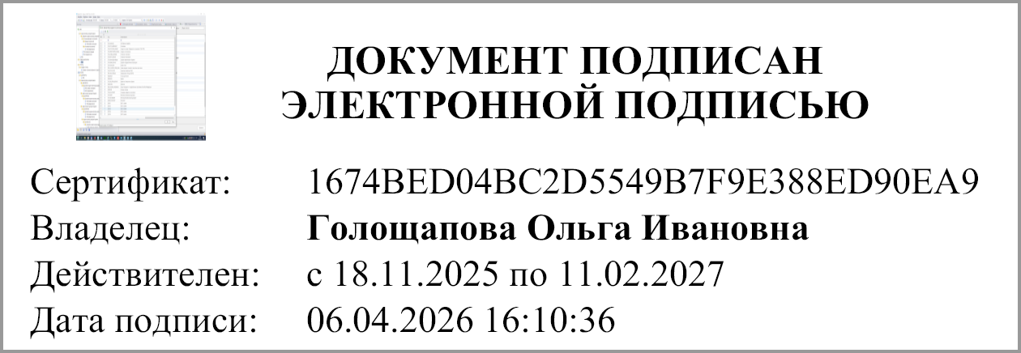
 | Руководитель |  |  |  | Голощапова О.И.
 |  | (подпись) |  |  | (расшифровка подписи)

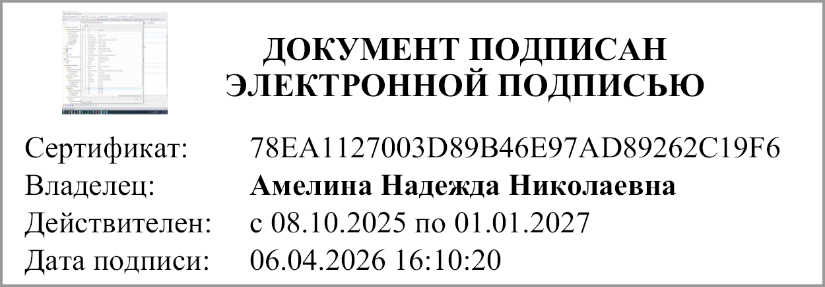
 | Главный бухгалтер |  |  |  | Амелина Н.Н.
 |  | (подпись) |  |  | (расшифровка подписи)

 | "01" апреля 2026 г.

Документ подписан электронной подписью. Главный бухгалтер(Амелина Надежда Николаевна, Сертификат: 78EA1127003D89B46E97AD89262C19F6, Действителен: с 08.10.2025 по 01.01.2027), Руководитель(Голощапова Ольга Ивановна, Сертификат: 1674BED04BC2D5549B7F9E388ED90EA9, Действителен: с 18.11.2025 по 11.02.2027)

